상품제안서
하이드로플라스크 올어라운드 트래블 텀블러 24온즈 (709ml) | 상품코드: S45515

 |  |  |  |  |  |  | 02-713-8555 | www.synergygift.co.kr
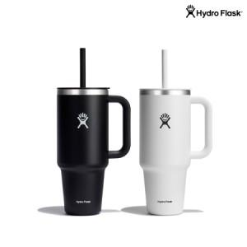 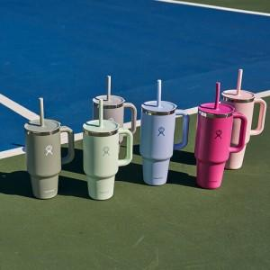

【상세/제작정보】 | <span style="font-size: 12pt;">1. 제품기능</span><br><span style="font-size: 12pt;">TempShield™ 이중 진공 단열로 보냉 최대 24시간, 보온 최대 12시간 유지</span><br><span style="font-size: 12pt;">18/8 프로급 스테인리스 사용으로 냄새 배임 없고 위생적이며 내구성 우수</span><br><span style="font-size: 12pt;">트렌디한 컬러와 프리미엄 디자인으로 패션 아이템처럼 활용 가능</span><br><span style="font-size: 12pt;">글로벌 프리미엄 브랜드 이미지로 판촉·특판 시 고급 굿즈 포지셔닝 가능</span><br><br><span style="font-size: 12pt;">2. 인쇄사이즈,위치</span><br><span style="font-size: 12pt;">- 하이드로 플라스크 로고가 없는 반대쪽 면에만 각인이 가능합니다.</span><br><span style="font-size: 12pt;">- 레이저각인 (최대 가로 30mm * 세로 100mm)</span><br><span style="font-size: 12pt;">- 1도실크 (최대 가로 40mm * 세로 100mm)</span>

【인쇄/포장옵션】 | 실크, 레이저 / 포장지포장

【공급단가】 | 수량 | 50~ | 100~ | 500~ | 1,000~ | 3,000~
*VAT별도 | 단가 | 41,700원 | 40,700원 | 35,400원 | 32,100원 | 31,500원

【상품 URL】 | https://www.synergygift.co.kr:443/src/goods_detail.php?gdno=45515

